Notice


 |  | Format sémantique B2B - Cycle de vie

 |  |  |  | version de travail 0.1

Objectif de la collecte

Le standard d'échange est transmis à l'ensemble des participants des groupes de travail acheteurs et éditeurs afin de leur permettre de transmettre à l'AIFE leurs retours/propositions de correction. Les retours seront pris en compte dans le cadre de la démarche d'élaboration du standard d'échange et donneront lieu à des échanges en séance.

Présentation de la structure du support de collecte

Ce document est structuré en plusieurs onglets : l'onglet notice, les onglets dédiés aux différents formats sémantiques et l'onglet regroupant les listes d'énumération. L'onglet "Règle de la norme EN16931" comporte l'ensemble des règles de gestion de la norme qui sont en sus des règles de gestion spécifique de Chorus PRO que vous trouverez dans chacun des onglets de chaque format sémantique (Colonne O et P). Chaque onglet dédié à un format sémantique présente la même organisation. L'ensemble des blocs, sous-blocs et données est détaillé suivant les caractéristiques suivantes :

 | Colonne A "ID" : indique l'identifiant d’un champ permettant de l’identifier de façon unique afin d’en suivre les évolutions. L'ID ne doit pas être modifié.

 | Colonnes D-E-F-G-H "Structure du format" : présentent l'arborescence du format sémantique.
 | Les données sont regroupées en blocs, pouvant eux-mêmes être regroupés en bloc : l'ensemble constitue le format sémantique.
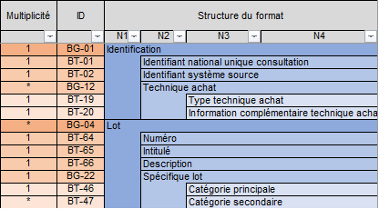
 |  |  | Par exemple le format de la consultation est constitué de six blocs, contenant des données ou des sous-blocs de données, jusqu'à quatre niveaux d'arborescence.

 | Colonnes J "Donnée Requise / Optionnelle / Non utilisée" : indique si la donnée est Requise (obligatoire), Optionnelle (traitée par la plateforme selon les cas de gestion) ou Non utilisée (donnée non exploitée par la plateforme).

 | Colonnes K-L "Type logique" et "Longueur" : indiquent les caractéristiques de chaque donnée. Liste de valeur type logique : Booléen, Date, identifiant, liste, nombre, texte etc.

 | Colonne M "Définition métier" : indique la définition métier de chaque donnée.

 | Colonne N "Règles de gestion à respecter" : ce sont les règles de gestion spécifiques. Chaque rège de gestion est codifiée et détaillée dans l'onglet "Règles de gestion CPRO"

